HOMICIDIO
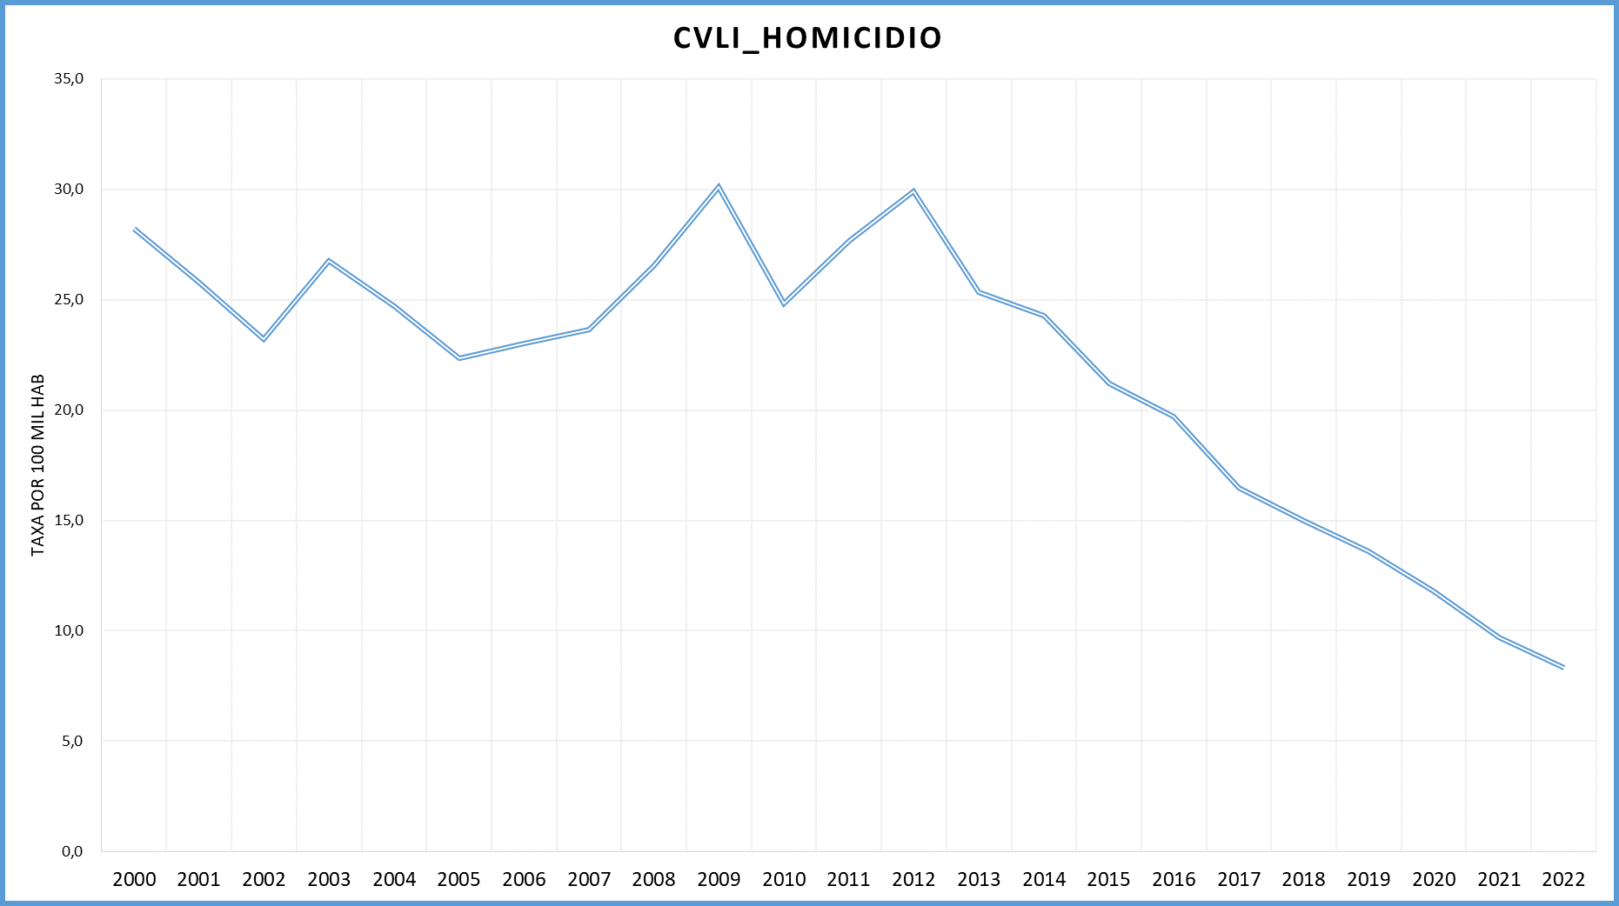
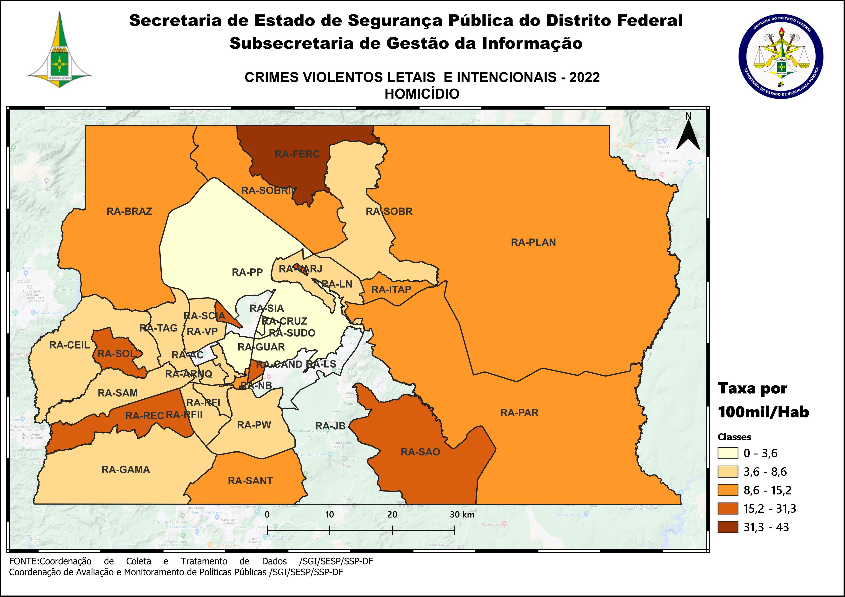
DSC_CIDADE_SEM_CEP | 2011 |  | 2012 |  | 2013 |  | 2014 |  | 2015
 | Registros de Ocorrências | Taxa 100 mil hab. | Registros de Ocorrências | Taxa 100 mil hab. | Registros de Ocorrências | Taxa 100 mil hab. | Registros de Ocorrências | Taxa 100 mil hab. | Registros de Ocorrências | Taxa 100 mil hab.
RA 01_BRASILIA | 16 | 7.6 | 20 | 9.4 | 20 | 9.2 | 18 | 8.3 | 23 | 10.5
RA 02_GAMA | 41 | 32.2 | 46 | 35.1 | 37 | 27.4 | 56 | 40.5 | 38 | 26.8
RA 03_TAGUATINGA | 32 | 16.2 | 41 | 20.0 | 35 | 16.4 | 32 | 14.8 | 35 | 15.9
RA 04_BRAZLANDIA | 28 | 56.7 | 18 | 35.8 | 20 | 39.1 | 11 | 21.3 | 21 | 40.2
RA 05_SOBRADINHO | 9 | 15.2 | 10 | 16.3 | 6 | 10.2 | 9 | 14.7 | 20 | 31.5
RA 06_PLANALTINA | 89 | 55.0 | 76 | 44.1 | 87 | 46.9 | 62 | 33.1 | 56 | 29.6
RA 07_PARANOA | 25 | 58.9 | 22 | 49.9 | 22 | 47.6 | 32 | 67.9 | 24 | 50.0
RA 08_NUCLEO BANDEIRANTE | 3 | 13.3 | 5 | 21.7 | 6 | 25.3 | 3 | 12.3 | 1 | 4.0
RA 09_CEILANDIA | 129 | 31.9 | 163 | 38.4 | 163 | 36.1 | 138 | 29.3 | 112 | 22.9
RA 10_GUARA | 9 | 8.3 | 17 | 15.1 | 14 | 11.7 | 6 | 4.8 | 15 | 11.3
RA 11_CRUZEIRO | 2 | 6.4 | 1 | 3.2 |  | - | 2 | 6.1 | 2 | 6.0
RA 12_SAMAMBAIA | 60 | 29.7 | 83 | 39.1 | 54 | 23.6 | 67 | 27.8 | 39 | 15.3
RA 13_SANTA MARIA | 54 | 45.2 | 48 | 39.8 | 55 | 44.8 | 41 | 33.1 | 53 | 42.4
RA 14_SAO SEBASTIAO | 41 | 52.7 | 46 | 53.9 | 43 | 43.5 | 44 | 44.2 | 26 | 26.0
RA 15_RECANTO DAS EMAS | 35 | 28.1 | 63 | 48.6 | 40 | 28.8 | 46 | 32.4 | 39 | 26.8
RA 16_LAGO SUL |  | - |  | - | 1 | 3.3 |  | - |  | -
RA 17_RIACHO FUNDO | 4 | 11.3 | 10 | 27.7 | 11 | 29.3 | 3 | 7.7 | 5 | 12.5
RA 18_LAGO NORTE | 1 | 3.0 |  | - | 1 | 2.9 | 1 | 2.8 | 5 | 13.8
RA 19_CANDANGOLANDIA* | 4 |  | 1 |  | 8 |  | 8 |  | 6
RA 20_AGUAS CLARAS | 13 | 11.8 | 25 | 22.2 | 8 | 6.7 | 10 | 7.8 | 11 | 8.0
RA 21_RIACHO FUNDO 2 | 12 | 32.4 | 5 | 13.2 | 4 | 10.1 | 11 | 24.4 | 5 | 9.7
RA 22_SUDOESTE |  | - |  | - | 1 | 1.9 | 2 | 3.8 |  | -
RA 23_VARJAO DO TORTO* | 6 |  |  |  | 3 |  | 3
RA 24_PARK WAY* | 1 |  | 3 |  |  |  |  |  | 1
RA 25_ESTRUTURAL | 33 | 102.7 | 42 | 127.2 | 32 | 91.2 | 17 | 45.9 | 24 | 61.5
RA 26_SOBRADINHO 2 | 24 | 25.5 | 5 | 5.3 | 10 | 10.3 | 24 | 24.2 | 20 | 19.8
RA 27_JARDIM BOTANICO | 1 | 4.2 | 1 | 4.1 | 1 | 4.0 |  | - |  | -
RA 28_ITAPOA | 39 | 69.2 | 24 | 41.9 | 12 | 20.1 | 27 | 42.2 | 30 | 43.7
RA 29_SIA* | 3 |  | 4 |  | 3 |  | 7 |  | 1
RA 30_VICENTE PIRES | 8 | 11.8 | 9 | 13.0 | 6 | 8.3 | 9 | 12.4 | 3 | 4.1
RA 31_FERCAL* |  |  | 4 |  | 4 |  | 4 |  | 3
TOTAL DF | 722 | 27.7 | 792 | 29.9 | 707 | 25.3 | 693 | 24.3 | 618 | 21.2
Fonte: Banco Millenium - GEPAD/COOCOLETRA/SGI/SSPDF
* Taxa índice calculada apenas para as RA´s com população superior a 20.000 habitantes
DSC_CIDADE_SEM_CEP | 2016 |  | 2017
 | Registros de Ocorrências | Taxa 100 mil hab. | Registros de Ocorrências | Taxa 100 mil hab.
RA 01_BRASILIA | 15 | 6.8 | 17 | 7.7
RA 02_GAMA | 40 | 27.5 | 38 | 25.5
RA 03_TAGUATINGA | 28 | 12.5 | 23 | 10.1
RA 04_BRAZLANDIA | 19 | 35.9 | 11 | 20.6
RA 05_SOBRADINHO | 15 | 22.8 | 15 | 22.0
RA 06_PLANALTINA | 63 | 32.9 | 60 | 31.0
RA 07_PARANOA | 32 | 65.4 | 11 | 22.1
RA 08_NUCLEO BANDEIRANTE | 3 | 11.6 | 1 | 3.8
RA 09_CEILANDIA | 93 | 18.3 | 81 | 15.3
RA 10_GUARA | 4 | 2.9 | 3 | 2.0
RA 11_CRUZEIRO |  | - |  | -
RA 12_SAMAMBAIA | 48 | 17.9 | 50 | 17.6
RA 13_SANTA MARIA | 36 | 28.5 | 36 | 28.2
RA 14_SAO SEBASTIAO | 40 | 39.7 | 31 | 30.6
RA 15_RECANTO DAS EMAS | 47 | 31.6 | 19 | 12.5
RA 16_LAGO SUL | 1 | 3.4 | 1 | 3.5
RA 17_RIACHO FUNDO | 3 | 7.2 | 6 | 14.0
RA 18_LAGO NORTE | 1 | 2.7 | 1 | 2.6
RA 19_CANDANGOLANDIA* | 2 |  | 5 | 29.7
RA 20_AGUAS CLARAS | 3 | 2.0 | 5 | 3.1
RA 21_RIACHO FUNDO 2 | 12 | 20.3 | 6 | 8.8
RA 22_SUDOESTE | 1 | 1.9 |  | -
RA 23_VARJAO DO TORTO* | 2 |  | 1 | 10.9
RA 24_PARK WAY* |  |  |  | -
RA 25_ESTRUTURAL | 18 | 43.8 | 19 | 43.8
RA 26_SOBRADINHO 2 | 23 | 22.4 | 23 | 22.1
RA 27_JARDIM BOTANICO | 1 | 3.5 |  | -
RA 28_ITAPOA | 22 | 29.9 | 21 | 26.6
RA 29_SIA* | 3 |  | 4
RA 30_VICENTE PIRES | 8 | 11.0 | 6 | 8.2
RA 31_FERCAL* | 5 |  | 8
TOTAL DF | 588 | 19.7 | 502 | 16.5
Fonte: Banco Millenium - GEPAD/COOCOLETRA/SGI/SSPDF
* Taxa índice calculada apenas para as RA´s com população superior a 20.000 habitantes
DSC_CIDADE_SEM_CEP | 2018 |  | 2019 |  | 2020 |  | 2021 |  | 2022
 | Registros de Ocorrências | Taxa 100 mil hab. | Registros de Ocorrências | Taxa 100 mil hab. | Registros de Ocorrências | Taxa 100 mil hab. | Registros de Ocorrências | Taxa 100 mil hab. | Registros de Ocorrências | Taxa 100 mil hab.
RA 01_BRASILIA | 20 | 9.0 | 20 | 8.9 | 9 | 3.9 | 7 | 3.1 | 7 | 3.2
RA 02_GAMA | 25 | 18.9 | 19 | 13.8 | 16 | 11.1 | 12 | 8.7 | 6 | 4.6
RA 03_TAGUATINGA | 22 | 10.7 | 16 | 7.7 | 20 | 9.6 | 14 | 6.7 | 17 | 8.0
RA 04_BRAZLANDIA | 21 | 39.2 | 2 | 3.4 | 5 | 7.8 | 9 | 16.1 | 7 | 14.4
RA 05_SOBRADINHO | 12 | 20.0 | 17 | 26.0 | 6 | 8.4 | 7 | 9.5 | 3 | 4.0
RA 06_PLANALTINA | 48 | 27.0 | 42 | 22.5 | 37 | 18.9 | 16 | 8.6 | 18 | 10.1
RA 07_PARANOA | 11 | 16.8 | 17 | 24.3 | 15 | 20.1 | 14 | 20.0 | 9 | 13.8
RA 08_NUCLEO BANDEIRANTE | 3 | 12.7 | - | - | 2 | 8.3 | 2 | 8.3 | 3 | 12.4
RA 09_CEILANDIA | 70 | 20.3 | 47 | 13.5 | 49 | 13.9 | 45 | 12.8 | 30 | 8.6
RA 10_GUARA | 5 | 3.7 | 1 | 0.7 | 3 | 2.1 | 9 | 6.3 | 4 | 2.8
RA 11_CRUZEIRO | - | - | 2 | 6.5 | - | - | 1 | 3.2 | 1 | 3.2
RA 12_SAMAMBAIA | 31 | 13.3 | 43 | 18.0 | 40 | 16.3 | 20 | 8.1 | 18 | 7.2
RA 13_SANTA MARIA | 21 | 16.3 | 21 | 16.3 | 18 | 13.9 | 17 | 13.0 | 15 | 11.3
RA 14_SAO SEBASTIAO | 29 | 25.2 | 27 | 23.4 | 17 | 14.7 | 20 | 16.8 | 22 | 18.0
RA 15_RECANTO DAS EMAS | 24 | 18.5 | 17 | 13.0 | 23 | 17.4 | 11 | 8.2 | 23 | 17.1
RA 16_LAGO SUL | 1 | 3.4 | - | - | - | - | - | - | - | -
RA 17_RIACHO FUNDO | 3 | 7.2 | 3 | 7.0 | 2 | 4.6 | 2 | 4.5 | 3 | 6.6
RA 18_LAGO NORTE | 1 | 3.0 | 2 | 5.7 | 1 | 2.7 | 2 | 5.3 | 2 | 5.3
RA 19_CANDANGOLANDIA* | - | - | - | - | 2 | 12.2 | 1 | 6.1 | 3 | 18.4
RA 20_AGUAS CLARAS | 3 | 2.6 | 3 | 2.5 | 3 | 2.4 | 4 | 3.3 | - | -
RA 21_RIACHO FUNDO 2 | 7 | 8.2 | 9 | 10.1 | 7 | 7.5 | 10 | 13.7 | 4 | 7.0
RA 22_SUDOESTE | - | - | 1 | 1.8 | 2 | 3.6 | - | - | 2 | 3.6
RA 23_VARJAO DO TORTO* | 1 | 11.4 | 2 | 22.7 | 4 | 45.3 | 1 | 11.2 | 2 | 22.0
RA 24_PARK WAY* | 1 | 4.9 | - | - | 2 | 8.7 | - | - | 1 | 4.3
RA 25_ESTRUTURAL | 20 | 56.3 | 19 | 52.6 | 12 | 32.6 | 19 | 50.6 | 12 | 31.3
RA 26_SOBRADINHO 2 | 13 | 15.2 | 8 | 9.8 | 8 | 10.2 | 6 | 7.6 | 8 | 10.1
RA 27_JARDIM BOTANICO | - | - | - | - | - | - | 1 | 1.9 | - | -
RA 28_ITAPOA | 19 | 30.5 | 23 | 36.2 | 15 | 23.2 | 12 | 18.4 | 10 | 15.2
RA 29_SIA* | 4 |  | 3 |  | 2 |  | 1 |  | 1
RA 30_VICENTE PIRES | 5 | 7.5 | 6 | 8.6 | 8 | 10.9 | 3 | 3.8 | 5 | 6.0
RA 31_FERCAL* | 5 | 58.3 | 5 | 55.5 | 4 | 42.2 | 3 | 32.0 | 4 | 43.0
RA 32_SOL NASCENTE/POR DO SOL | 18 | 20.5 | 30 | 33.5 | 22 | 24.2 | 27 | 29.0 | 17 | 17.8
RA 33_ARNIQUEIRA | 3 | 6.5 | 5 | 10.8 | 6 | 12.9 | 4 | 8.5 | 4 | 8.4
TOTAL DF | 446 | 15.0 | 410 | 13.6 | 360 | 11.8 | 300 | 9.7 | 261 | 8.3
Fonte: Banco Millenium - GEPAD/COOCOLETRA/SGI/SSPDF
* Taxa índice calculada apenas para as RA´s com população superior a 20.000 habitantes

